订货模板
编码 | 产品名称 | 条码 | 规格 | 图片 | 代理价/箱 | 订货数量/箱 | 金额总计
hr130 | 日和优宠 薯条狗兄弟 海苔味5*20g（犬用） | 6971748381307 | 24盒/箱 |  | 17.5元（盒） |  | ￥0.00
hr131 | 日和优宠 薯条狗兄弟 鸡肉味5*20g（犬用） | 6971748381314 | 24盒/箱 |  | 17.5元（盒） |  | ￥0.00
hr132 | 日和优宠 薯条狗兄弟 芝士味5*20g（犬用） | 6971748381321 | 24盒/箱 |  | 17.5元（盒） |  | ￥0.00
hr134 | 日和优宠 薯条狗兄弟 紫薯味5*20g（犬用） | 6971748381345 | 24盒/箱 |  | 17.5元（盒） |  | ￥0.00
hr135 | 日和优宠 怪盗猫 鸡肉山羊奶味12*12g（猫用） | 6971748381352 | 48盒/箱 |  | 21.5元（盒） |  | ￥0.00
hr136 | 日和优宠 怪盗猫 鲣鱼山羊奶味12*12g（猫用） | 6971748381369 | 48盒/箱 |  | 21.5元（盒） |  | ￥0.00
hr137 | 日和优宠 怪盗猫 金枪鱼山羊奶味12*12g（猫用） | 6971748381376 | 48盒/箱 |  | 21.5元（盒） |  | ￥0.00
hr138 | 日和优宠 怪盗猫 鸡肉金瓜山羊奶味12*12g（猫用） | 6971748381383 | 48盒/箱 |  | 21.5元（盒） |  | ￥0.00
hr125 | 日和优宠 鲣鱼君 鲣鱼节风味15gx5支入（犬猫通用） | 6971748381253 | 48包/箱 |  | 15.5元（包） |  | ￥0.00
hr126 | 日和优宠 鲣鱼君 扇贝风味15gx5支（犬猫通用） | 6971748381260 | 48包/箱 |  | 15.5元（包） |  | ￥0.00
hr127 | 日和优宠 鲣鱼君 沙丁鱼风味15gx5支（犬猫通用） | 6971748381277 | 48包/箱 |  | 15.5元（包） |  | ￥0.00
hr128 | 日和优宠 鲣鱼君 蟹肉风味15gx5支（犬猫通用） | 6971748381284 | 48包/箱 |  | 15.5元（包） |  | ￥0.00
hr129 | 日和优宠 鲣鱼君 海鲜风味15gx5支（犬猫通用） | 6971748381291 | 48包/箱 |  | 15.5元（包） |  | ￥0.00
hr124 | 日和优宠 鸡一本 蒸煮鸡胸肉 大礼包26g*12支（犬猫通用） | 6971748381246 | 12包/箱 |  | 43.2元（包） |  | ￥0.00
hr77 | 日和优宠 鸡一本 鸡胸肉原味蒸煮肉条26g（犬猫通用） | 6971748380775 | 12包/组 12组/箱 |  | 3.6元（包） |  | ￥0.00
hr74 | 日和优宠 鸡一本 鸡胸肉山羊奶蒸煮肉条26g（犬猫通用） | 6971748380744 | 12包/组 12组/箱 |  | 3.6元（包） |  | ￥0.00
hr76 | 日和优宠 鸡一本 鸡胸肉芝士蒸煮肉条26g（犬猫通用） | 6971748380768 | 12包/组 12组/箱 |  | 3.6元（包） |  | ￥0.00
hr75 | 日和优宠 鸡一本 鸡胸肉海鲜蒸煮肉条26g（犬猫通用） | 6971748380751 | 12包/组 12组/箱 |  | 3.6元（包） |  | ￥0.00
hr71 | 日和优宠 猫吸吸 鸡胸肉肉酱70g（猫用） | 6971748380713 | 6包/组 12组/箱 |  | 7元（包） |  | ￥0.00
hr70 | 日和优宠 猫吸吸 鸡胸肉山羊奶肉酱70g（猫用） | 6971748380706 | 6包/组 12组/箱 |  | 7元（包） |  | ￥0.00
hr73 | 日和优宠 猫吸吸 鲣鱼肉酱70g（猫用） | 6971748380737 | 6包/组 12组/箱 |  | 7元（包） |  | ￥0.00
hr72 | 日和优宠 猫吸吸 金枪鱼肉酱70g（猫用） | 6971748380720 | 6包/组 12组/箱 |  | 7元（包） |  | ￥0.00
hr4 | 日和优宠 自然素材 鸡胸肉绕红薯50g（犬用） | 6971748380041 | 10包/组 80包/箱 |  | 7.9元（包） |  | ￥0.00
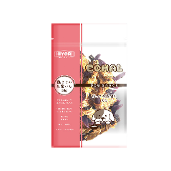
hr5 | 日和优宠 自然素材 鸡胸肉绕紫芋50g（犬用） | 6971748380058 | 10包/组 80包/箱 |  | 7.9元（包） |  | ￥0.00
hr10 | 日和优宠 自然素材 鸡胸肉绕奶酪50g（犬用） | 6971748380102 | 10包/组 80包/箱 | 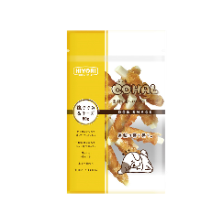 | 7.9元（包） |  | ￥0.00
hr56 | 日和优宠 半生牛肉配方软粮600g（犬用） | 6971748380560 | 12盒/箱 |  | 59元（盒） |  | ￥0.00
hr57 | 日和优宠 半生鸡肉配方软粮600g（犬用） | 6971748380577 | 12盒/箱 |  | 54元（盒） |  | ￥0.00
hr68 | 日和优宠 幸福美食家 鸡肉牛肉 100g （猫用） | 6971748380683 | 24罐/小箱 96罐/大箱 |  | 6.5元（罐） |  | ￥0.00
hr69 | 日和优宠 幸福美食家 鸡肉鸡肝 100g （猫用） | 6971748380690 | 24罐/小箱 96罐/大箱 |  | 6.5元（罐） |  | ￥0.00
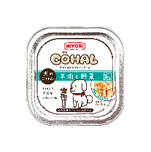
hr29 | 日和优宠 幸福美食家 羊肉蔬菜狗罐头100g（犬用） | 6971748380294 | 24罐/小箱 96罐/大箱 |  | 6.5元（罐） |  | ￥0.00
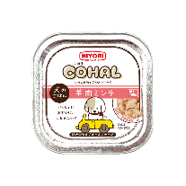
hr28 | 日和优宠 幸福美食家 羊肉狗罐头100g（犬用） | 6971748380287 | 24罐/小箱 96罐/大箱 |  | 6.5元（罐） |  | ￥0.00
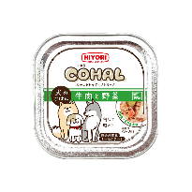
hr27 | 日和优宠 幸福美食家 牛肉蔬菜狗罐头100g（犬用） | 6971748380270 | 24罐/小箱 96罐/大箱 |  | 6.5元（罐） |  | ￥0.00
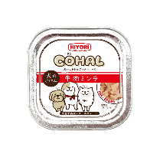
hr26 | 日和优宠 幸福美食家 牛肉狗罐头100g（犬用） | 6971748380263 | 24罐/小箱 96罐/大箱 |  | 6.5元（罐） |  | ￥0.00
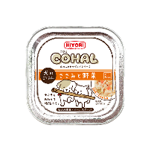
hr23 | 日和优宠 幸福美食家 鸡胸肉蔬菜狗罐头100g（犬用） | 6971748380126 | 24罐/小箱 96罐/大箱 |  | 6.5元（罐） |  | ￥0.00
 |  |  |  |  |  |  | ￥0.00

编码 | 产品名称 | 条码 | 规格 | 图片 | 代理价/箱 | 订货数量/箱 | 金额总计
w162 | 喜利汪汪 棒棒糖 鸡肉红薯口味 26g*8支（犬用） | 6971748380621（支） 6971748380799（盒） | 8根/盒 12盒/箱 |  | 26.4元（盒） |  | ￥0.00
w163 | 喜利汪汪 棒棒糖 鸡肉山羊奶口味26g*8支（犬用） | 6971748380638（支） 6971748380805（盒） | 8根/盒 12盒/箱 |  | 26.4元（盒） |  | ￥0.00
w161 | 喜利汪汪 棒棒糖 烟熏鸡肉口味26g*8支（犬用） | 6971748380614（支） 6971748381000（盒） | 8根/盒 12盒/箱 |  | 26.4元（盒） |  | ￥0.00
w160 | 喜利汪汪 棒棒糖 鸡肉南瓜口味26g*8支（犬用） | 6971748380607（支） 6971748380836（盒） | 8根/盒 12盒/箱 |  | 26.4元（盒） |  | ￥0.00
w115 | 喜利汪汪 棒棒糖 牛肉奶酪口味26g*8支（犬用） | 6971748381154（支） '6971748380829（盒） | 8根/盒 12盒/箱 |  | 26.4元（盒） |  | ￥0.00
w114 | 喜利汪汪 棒棒糖 鸡肉牛奶口味26g*8支（犬用） | 6971748381147（支） 6971748380812（盒） | 8根/盒 12盒/箱 |  | 26.4元（盒） |  | ￥0.00
w123 | 喜利汪汪 点点喂 宠物零食大礼包7包入（犬用） | 6971748381239 | 12包/箱 |  | 35元（包） |  | ￥0.00
 |  |  |  |  |  |  | ￥0.00

